Memoria de Calculo
OBJETO: PAVIMENTAÇÃO EM PARALELEPÍPEDO DE VIAS EM TERESINA
LOCAL: POVOADO SANTA TERESA , ZONA RURAL

MEMÓRIA DE CÁLCULO
PAVIMENTAÇÃO EM PARALELEPÍPEDO
1.0 | SERVIÇOS PRELIMINARES
1.1 | Placa de Obra em chapa de aço galvanizado
 | Comprimento | 3.00 | m
 | Largura | 2.00 | m
 | Quantidade | 1.00 | u n
 | Área total | 6.00 | m²

1.2 | Administração local da obra
 | Quantidade | 5.00 | mês
 | Quantidade (medição atual) | 5.00 | mês

1.3 | Limpeza final da obra
 | Área Total | 3,960.00 | m²
 | Quantidade (medição atual) | 3,960.00 | m²

 | RUA MÃE NEDINA
 | Comprimento = | 210.00 | m
 | Largura da rua = | 6.00 | m
 | DMT Obra à Jazida | 38.50 | Km
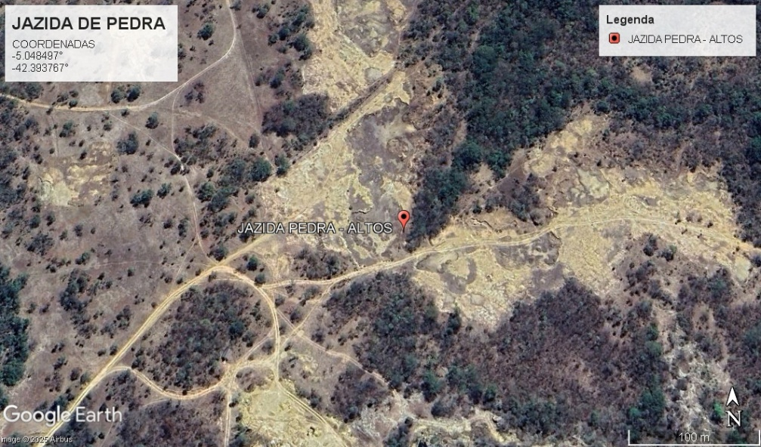

2.0 | TERRAPLENAGEM
2.1 | Regularização em superficies em terra com motoniveladora
 | Comprimento | 210.00 | m
 | Largura | 6.00 | m
 | Área total (projeto) | 1,260.00 | m²

3.0 | PAVIMENTAÇÃO
3.1 | Execução de pavimento em paralelepípedos, rejuntamento com argamassa traço 1:3 (cimento e areia)
 | Comprimento | 210.00 | m
 | Largura | 6.00 | m
 | Área total (projeto) | 1,260.00 | m²

3.2 | Compactação Mecânica
 | Comprimento | 210.00 | m
 | Largura | 6.00 | m
 | Área total (projeto) | 1,260.00 | m²

4.0 | SERVIÇOS COMPLEMENTARES
4.1 | Assentamento de guia (meio-fio), confeccionada em concreto pré-fabricado, dimensões 100x15x13x30 (comprimento x base inferiror x base superior x altura), para vias urbanas
 | Comprimento | 210.00 | m
 | Quantidade | 2.00 | und
 | Contenção | 12.00 | m
 | Comprimento total (projeto) | 432.00 | m

4.2 | Execução de sarjeta de concreto usinado, moldada in loco em trecho reto, 30 cm base x 3 cm altura
 | Comprimento | 210.00 | m
 | Quantidade | 2.00 | und
 | Comprimento total (projeto) | 420.00 | m

5.0 | TRANSPORTE
5.1 | Transporte com caminhão basculante de 10 m³, em via urbana em leito natural
 | Área | 1,260.00 | m²
 | Consumo | 0.042 | mil/m²
 | Volume | 2.52 | m³/m²
 | Peso Específico | 1.50 | t/m³
 | DMT | 38.50 | Km
 | Total | 7,701.45 | txKm

6.0 | SINALIZAÇÃO
6.1 | Placa esmaltada para identificação de nome de rua, dimensões 45 x 20 cm com tubo de aço
 | Quantidade projeto | 1.00 | und
 | Quantidade total | 1.00 | und

 | RUA SANTA HELENA
 | Comprimento = | 450.00 | m
 | Largura da rua = | 6.00 | m
 | DMT Obra à Jazida | 38.50 | Km

2.0 | TERRAPLENAGEM
2.1 | Regularização em superficies em terra com motoniveladora
 | Comprimento | 450.00 | m
 | Largura | 6.00 | m
 | Área total (projeto) | 2,700.00 | m²

3.0 | PAVIMENTAÇÃO
3.1 | Execução de pavimento em paralelepípedos, rejuntamento com argamassa traço 1:3 (cimento e areia)
 | Comprimento | 450.00 | m
 | Largura | 6.00 | m
 | Área total (projeto) | 2,700.00 | m²

3.2 | Compactação Mecânica
 | Comprimento | 450.00 | m
 | Largura | 6.00 | m
 | Área total (projeto) | 2,700.00 | m²

4.0 | SERVIÇOS COMPLEMENTARES
4.1 | Assentamento de guia (meio-fio), confeccionada em concreto pré-fabricado, dimensões 100x15x13x30 (comprimento x base inferiror x base superior x altura), para vias urbanas
 | Comprimento | 450.00 | m
 | Quantidade | 2.00 | und
 | Contenção | 12.00 | m
 | Comprimento total (projeto) | 912.00 | m

4.2 | Execução de sarjeta de concreto usinado, moldada in loco em trecho reto, 30 cm base x 3 cm altura
 | Comprimento | 450.00 | m
 | Quantidade | 2.00 | und
 | Comprimento total (projeto) | 900.00 | m

5.0 | TRANSPORTE
5.1 | Transporte com caminhão basculante de 10 m³, em via urbana em leito natural
 | Área | 2,700.00 | m²
 | Consumo | 0.042 | mil/m²
 | Volume | 2.52 | m³/m²
 | Peso Específico | 1.50 | t/m³
 | DMT | 38.50 | Km
 | Total | 16,503.10 | txKm

6.0 | SINALIZAÇÃO
6.1 | Placa esmaltada para identificação de nome de rua, dimensões 45 x 20 cm com tubo de aço
 | Quantidade projeto | 1.00 | und
 | Quantidade total | 1.00 | und

